상품제안서
크라운 양장 다이어리 25절/32절 | 상품코드: S28623

 |  |  |  |  |  |  | 02-713-8555 | www.synergygift.co.kr
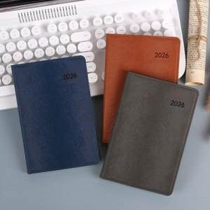

【상세/제작정보】

【인쇄/포장옵션】 | 불박 / OPP(비닐)

【공급단가】 | 수량 | 50~ | 100~ | 300~ | 1,000~ | 3,000~
*VAT별도 | 32절노트식 | 8,350원 | 8,200원 | 7,850원 | 7,500원 | 7,350원
 | 32절투데이 | 8,600원 | 8,450원 | 8,100원 | 7,700원 | 7,550원
 | 25절노트식(시즌아웃) | 8,700원 | 8,550원 | 8,180원 | 7,800원 | 7,700원
 | 25절투데이(시즌아웃) | 8,950원 | 8,800원 | 8,400원 | 8,050원 | 7,900원

【상품 URL】 | https://www.synergygift.co.kr:443/src/goods_detail.php?gdno=28623

